Indicador de Gènere-23
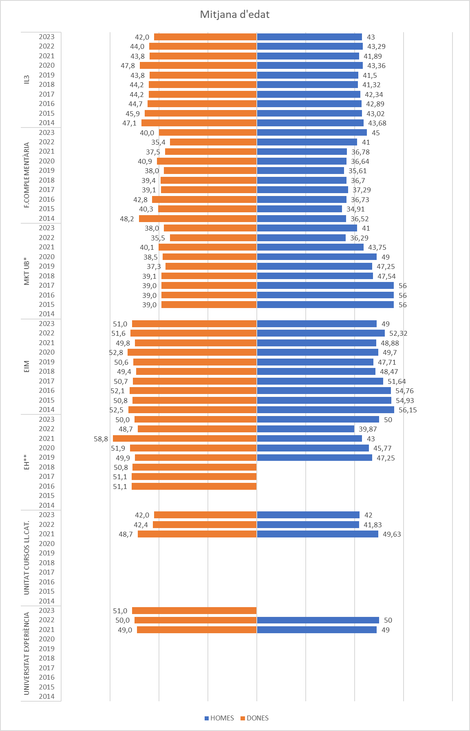
NOMBRE TREBALLADORS
Entitats | 2014 |  |  | 2015 |  |  | 2016 |  |  | 2017 |  |  | 2018 |  |  | 2019 |  |  | 2020 |  |  | 2021 |  |  | 2022 |  |  | 2023
 | MITJANA | DONES | HOMES | MITJANA | DONES | HOMES | MITJANA | DONES | HOMES | MITJANA | DONES | HOMES | MITJANA | DONES | HOMES | MITJANA | DONES | HOMES | MITJANA | DONES | HOMES | MITJANA | DONES | HOMES | MITJANA | DONES | HOMES | MITJANA | DONES | HOMES
IL3 | 104.8 | 71% | 29% | 109.0 | 68% | 32% | 112.2 | 70% | 30% | 111.4 | 70% | 30% | 116.2 | 70% | 30% | 119.8 | 71% | 29% | 115.4 | 73% | 27% | 115.8 | 72% | 28% | 117.8 | 71% | 29% | 123.2 | 70% | 30%
F.COMPLEMENTÀRIA | 12.7 | 53% | 47% | 13.9 | 47% | 53% | 24.6 | 61% | 39% | 24.9 | 55% | 45% | 21.9 | 59% | 41% | 21.1 | 58% | 42% | 19.6 | 57% | 43% | 20.0 | 68% | 32% | 17.9 | 78% | 22% | 17.7 | 72% | 28%
MKT UB* |  |  |  | 7.0 | 86% | 14% | 7.0 | 86% | 14% | 7.0 | 86% | 14% | 8.9 | 70% | 30% | 10.9 | 72% | 28% | 11.4 | 74% | 26% | 11.2 | 71% | 29% | 14.5 | 75% | 25% | 14.2 | 72% | 28%
EIM | 49.6 | 46% | 54% | 52.3 | 50% | 50% | 43.4 | 49% | 51% | 40.9 | 47% | 53% | 44.8 | 50% | 50% | 41.7 | 50% | 50% | 34.9 | 53% | 47% | 29.9 | 45% | 55% | 30.4 | 42% | 58% | 28.6 | 49% | 51%
EH** |  |  |  |  |  |  | 7.4 | 100% | 0% | 11.0 | 100% | 0% | 11.1 | 100% | 0% | 13.7 | 90% | 10% | 12.8 | 91% | 9% | 11.3 | 85% | 15% | 14.2 | 86% | 14% | 12.1 | 90% | 10%
UNITAT CURSOS LL.CAT. |  |  |  |  |  |  |  |  |  |  |  |  |  |  |  |  |  |  |  |  |  | 6.6 | 67% | 33% | 8.9 | 50% | 50% | 12.1 | 72% | 28%
UNIVERSITAT EXPERIÈNCIA |  |  |  |  |  |  |  |  |  |  |  |  |  |  |  |  |  |  |  |  |  | 1.0 | 100% | 0% | 1.0 | 100% |  | 1.0 | 100% | 0%

Nombre treballadors
 | IL3 | F.COMPLEMENTÀRIA | MKT UB* | EIM | EH** | UNITAT CURSOS LL.CAT. | UNIVERSITAT EXPERIÈNCIA
DONES | 0.7097 | 0.5326 |  | 0.4551
HOMES | 0.2903 | 0.4674 |  | 0.5449
DONES | 0.6824 | 0.4736 | 0.8571 | 0.5015
HOMES | 0.3176 | 0.5264 | 0.1429 | 0.4985
DONES | 0.6981 | 0.6074 | 0.8571 | 0.4911 | 1
HOMES | 0.3019 | 0.3926 | 0.1429 | 0.5089 | 0
DONES | 0.7008 | 0.5478 | 0.8571 | 0.4707 | 1
HOMES | 0.2992 | 0.4522 | 0.1429 | 0.5293 | 0
DONES | 0.6999 | 0.5853 | 0.6996 | 0.4991 | 1
HOMES | 0.3001 | 0.4147 | 0.3004 | 0.5009 | 0
DONES | 0.7099 | 0.5797 | 0.7176 | 0.5048 | 0.8953
HOMES | 0.2901 | 0.4203 | 0.2824 | 0.4952 | 0.1047
DONES | 0.7341 | 0.5722 | 0.7373 | 0.5276 | 0.9073
HOMES | 0.2659 | 0.4278 | 0.2627 | 0.4724 | 0.0927
DONES | 0.7226 | 0.6786 | 0.7143 | 0.4545 | 0.8462 | 0.6667 | 1
HOMES | 0.2774 | 0.3214 | 0.2857 | 0.5455 | 0.1538 | 0.3333 | 0
DONES | 0.7113 | 0.7778 | 0.75 | 0.4211 | 0.857 | 0.5 | 1
HOMES | 0.2887 | 0.2222 | 0.25 | 0.5789 | 0.143 | 0.5
DONES | 0.7017 | 0.7172 | 0.717 | 0.4857 | 0.9036 | 0.717 | 1
HOMES | 0.2983 | 0.2828 | 0.283 | 0.5143 | 0.0964 | 0.283 | 0

EDAT
Entitats | 2014 |  |  | 2015 |  |  | 2016 |  |  | 2017 |  |  | 2018 |  |  | 2019 |  |  | 2020 |  |  | 2021 |  |  | 2022 |  |  | 2023
 | MITJANA | DONES | HOMES | MITJANA | DONES | HOMES | MITJANA | DONES | HOMES | MITJANA | DONES | HOMES | MITJANA | DONES | HOMES | MITJANA | DONES | HOMES | MITJANA | DONES | HOMES | MITJANA | DONES | HOMES | MITJANA | DONES | HOMES | MITJANA | DONES | HOMES
IL3 | 46.1 | 47.1 | 43.7 | 45.0 | 46.0 | 43.0 | 44.2 | 44.7 | 42.9 | 43.6 | 44.2 | 42.3 | 43.3 | 44.2 | 41.3 | 43.1 | 43.8 | 41.5 | 46.7 | 47.8 | 43.4 | 43.4 | 43.8 | 41.9 | 43.8 | 44.0 | 43.3 | 42.0 | 42.0 | 43.0
F.COMPLEMENTÀRIA | 42.7 | 48.2 | 36.5 | 37.5 | 40.3 | 34.9 | 40.4 | 42.8 | 36.7 | 38.3 | 39.1 | 37.3 | 38.3 | 39.4 | 36.7 | 37.0 | 38.0 | 35.6 | 39.1 | 40.9 | 36.6 | 37.3 | 37.5 | 36.8 | 36.7 | 35.4 | 41.0 | 41.0 | 40.0 | 45.0
MKT UB |  |  |  | 41.4 | 39.0 | 56.0 | 41.4 | 39.0 | 56.0 | 41.4 | 39.0 | 56.0 | 41.6 | 39.1 | 47.5 | 40.1 | 37.3 | 47.3 | 41.3 | 38.5 | 49.0 | 41.1 | 40.1 | 43.8 | 35.7 | 35.5 | 36.3 | 39.0 | 38.0 | 41.0
EIM | 54.5 | 52.5 | 56.2 | 52.9 | 50.8 | 54.9 | 53.4 | 52.1 | 54.8 | 51.2 | 50.7 | 51.6 | 48.9 | 49.4 | 48.5 | 49.2 | 50.6 | 47.7 | 51.3 | 52.8 | 49.7 | 49.3 | 49.8 | 48.9 | 52.0 | 51.6 | 52.3 | 51.0 | 51.0 | 49.0
EH |  |  |  |  |  |  | 51.1 | 51.1 | 0.0 | 51.1 | 51.1 | 0.0 | 50.8 | 50.8 | 0.0 | 49.6 | 49.9 | 47.3 | 51.3 | 51.9 | 45.8 | 52.1 | 58.8 | 43.0 | 33.2 | 48.7 | 39.9 | 50.0 | 50.0 | 50.0
UNITAT CURSOS LL.CAT. |  |  |  |  |  |  |  |  |  |  |  |  |  |  |  |  |  |  |  |  |  | 48.7 | 49.6 | 46.8 | 42.1 | 42.4 | 41.8 | 42.0 | 42.0 | 42.0
UNIVERSITAT EXPERIÈNCIA |  |  |  |  |  |  |  |  |  |  |  |  |  |  |  |  |  |  |  |  |  | 49.0 | 49.0 |  | 50.0 | 50.0 |  | 51.0 | 51.0

